XemTask
Bước | Mô tả
1 | View -> Task List
2 | Xem danh sách các hướng dẫn dựa vào mã trang
3 | Click đúp vào dòng tương ứng để xem hướng dẫn

Bước 1. View -> Task List

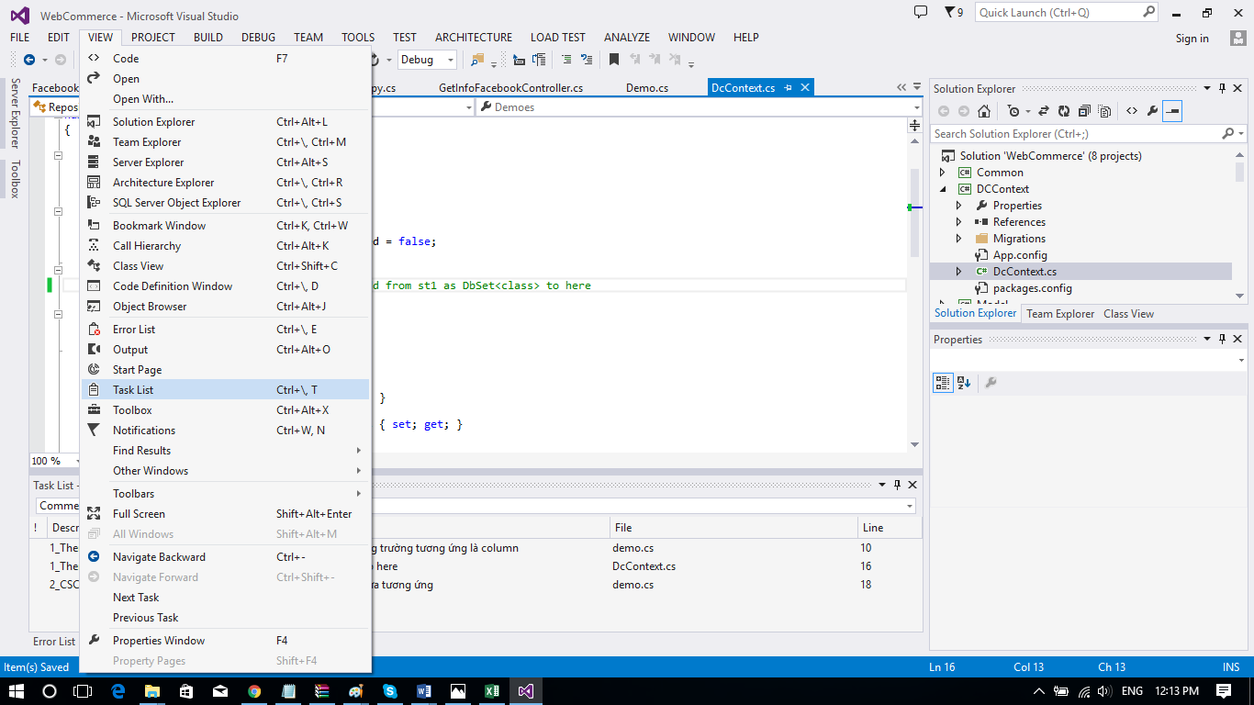

Bước 2. Xem danh sách các hướng dẫn dựa vào mã trang

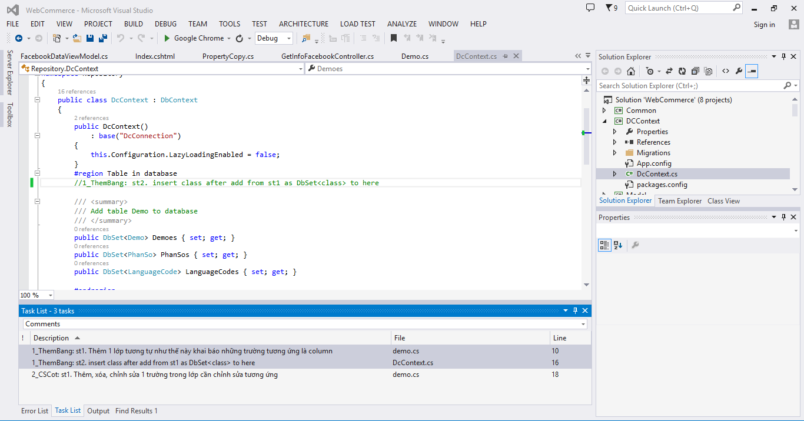

Bước 3. Click đúp vào dòng tương ứng để xem hướng dẫn
Ví dụ click đúp vào dòng 1_ThemBang st1 … sẽ hiện ra cửa sổ sau

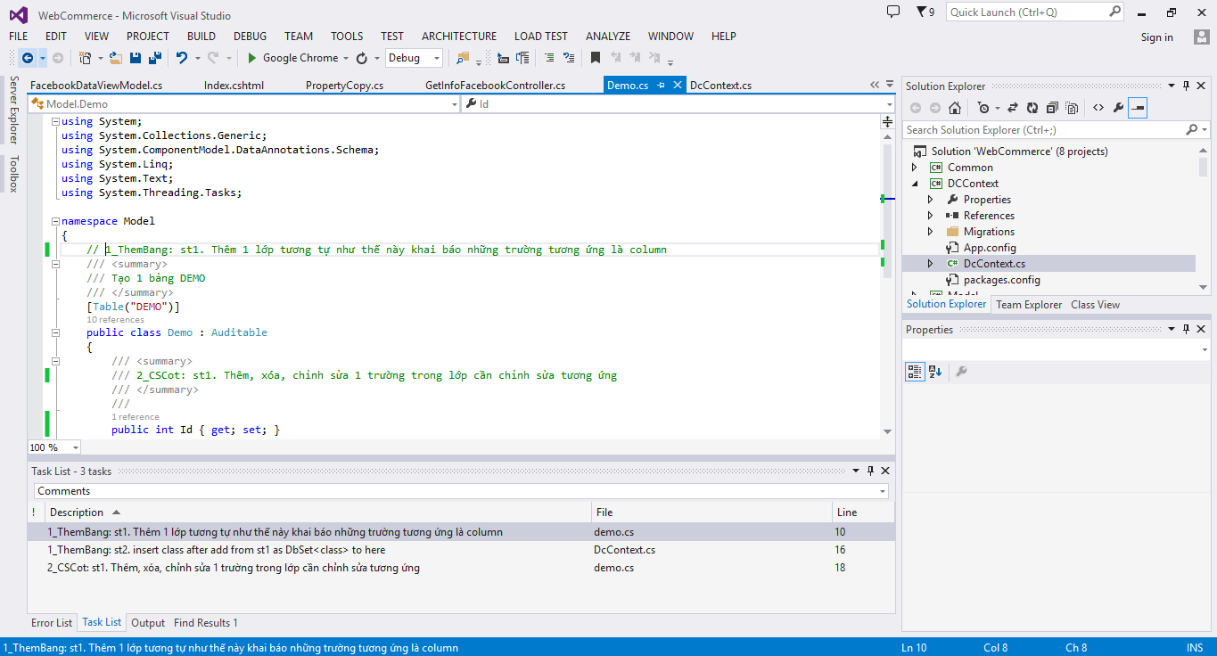

Click đúp vào đây

ThemBang
Ví dụ cách thêm 1 bảng sinh viên (MSSV,HoTen) vào csdl

Bước | Mô tả
1 | Thêm 1 lớp tên là sinhvien trong thư viện Model chứa các thuộc tính MSSV HoTen
2 | Vào lớp DcContext trong thư viện DCContext thêm dòng "public DbSet<SinhVien> SinhViens { get; set; }"
3 | Thêm đoạn code sau ở phương thức OnModelCreating của lớp đó
4 | Bật package manager console
5 | Nhập Add-Migration ThemSinhVien vào đây
6 | Gõ Update-Database và bấm enter
TC | Thành công. Bây giờ vào database để xem nó đã tạo hay chưa

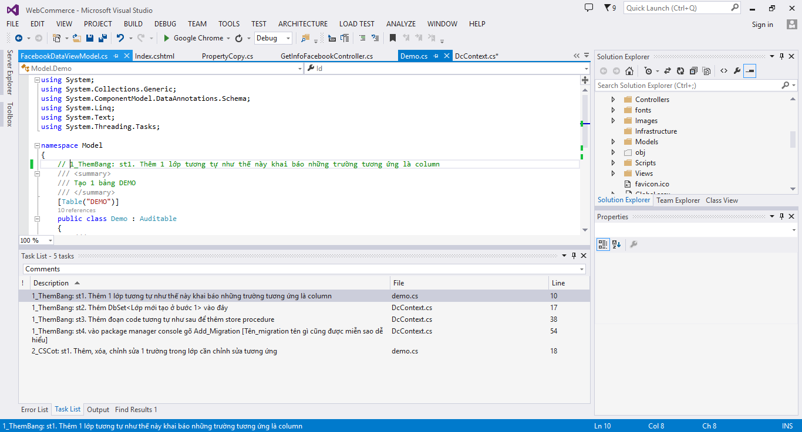

Bước 1 | Thêm 1 lớp tên là sinhvien trong thư viện Model chứa các thuộc tính MSSV HoTen

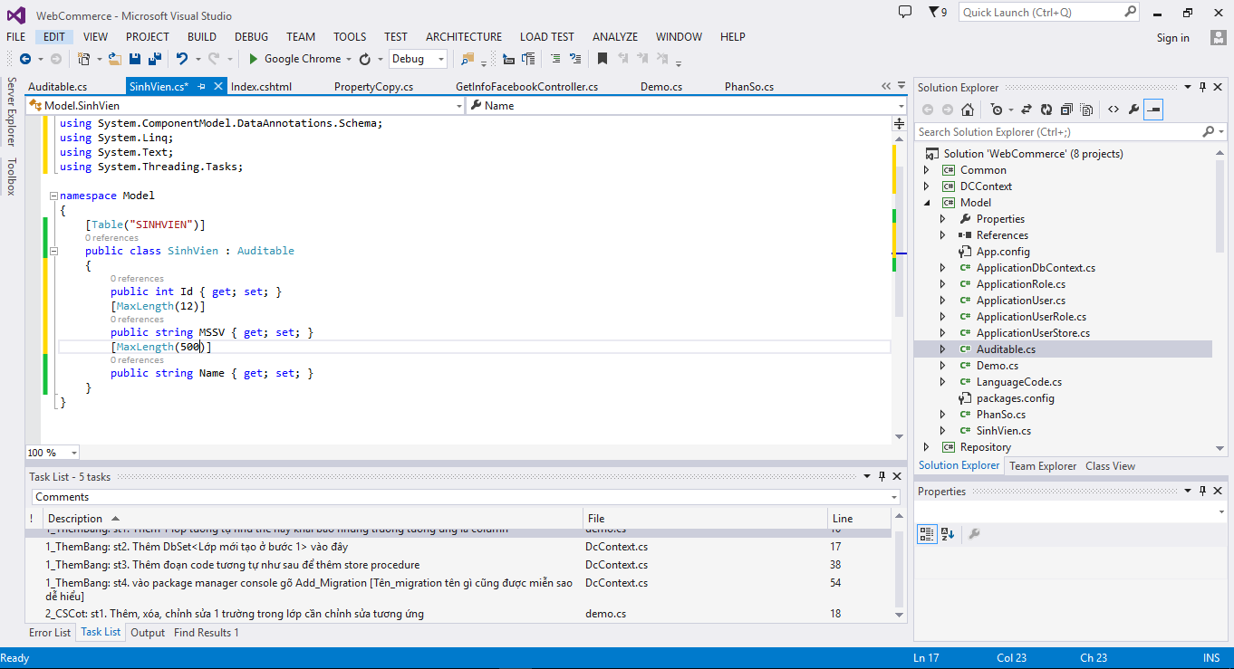
Tên bảng là SINHVIEN

Tạo 1 lớp SinhVien trong thư viện Model

1 Trường khóa chính chỉ cần đặt tên là int Id như vậy

Bước 2 | Vào lớp DcContext trong thư viện DCContext thêm dòng "public DbSet<SinhVien> SinhViens { get; set; }"

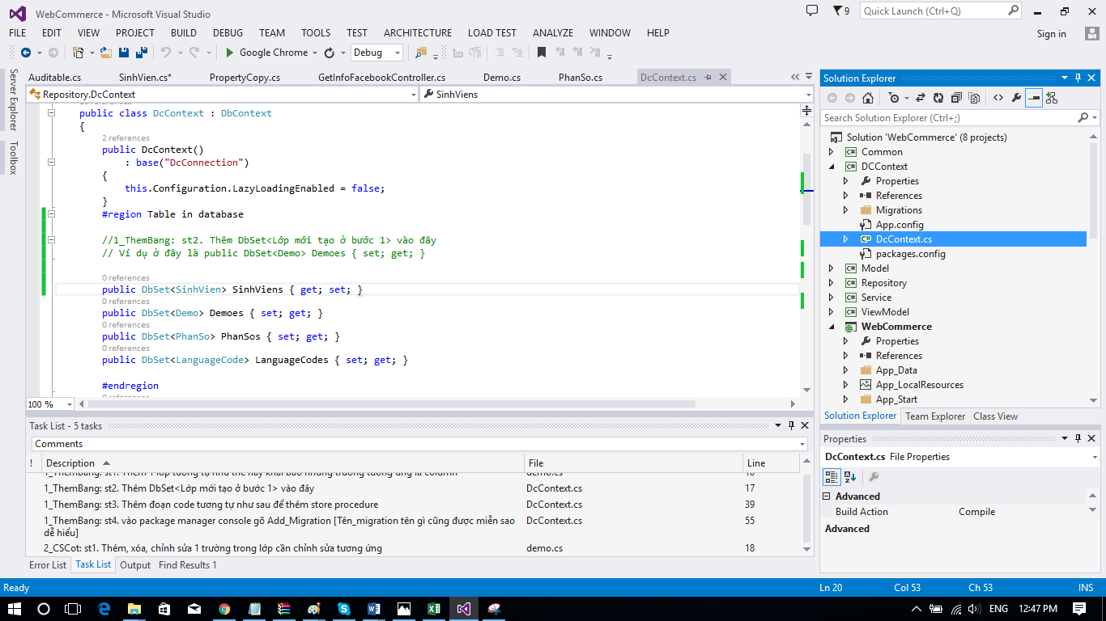

Bước 3 | Thêm đoạn code sau ở phương thức OnModelCreating của lớp đó

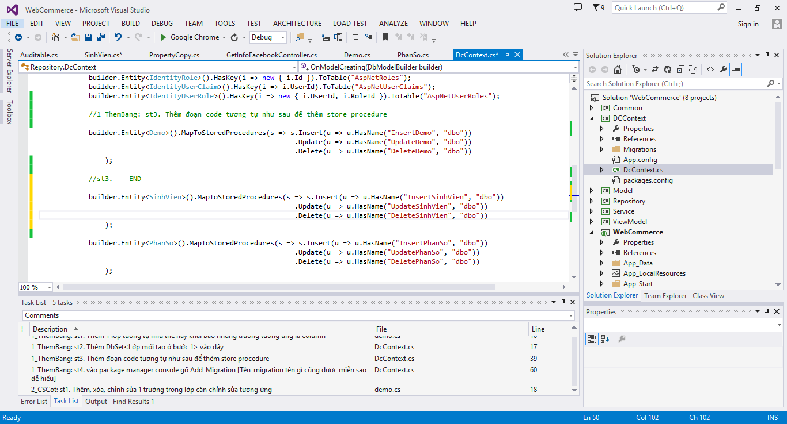

Bước 4 | Bật package manager console
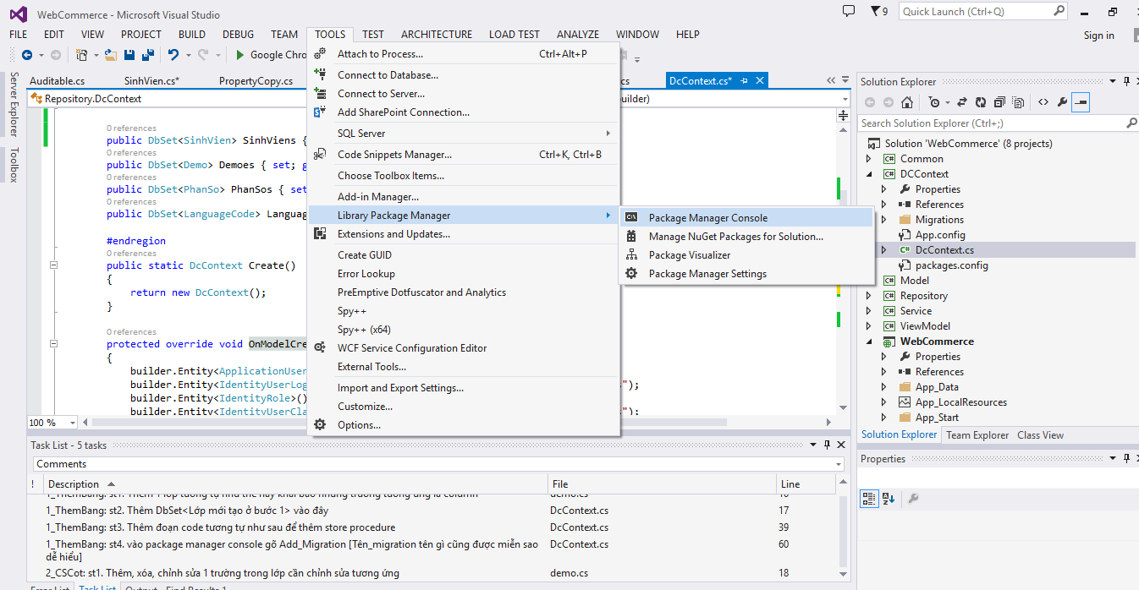

Bước 5 | Nhập Add-Migration ThemSinhVien vào đây

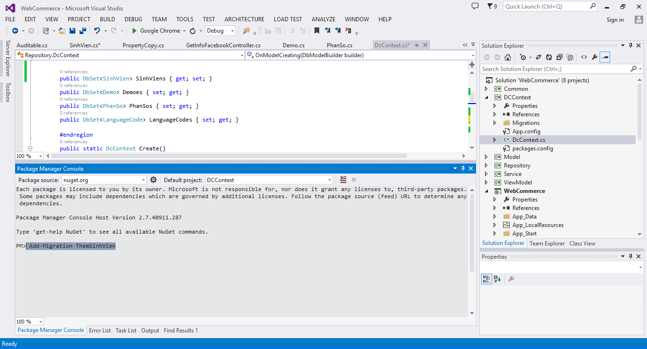

Default project phải là DCContext

Gõ dòng "Add-Migration ThemSinhVien" vào đây và bấm enter

Bước 6 | Gõ Update-Database và bấm enter

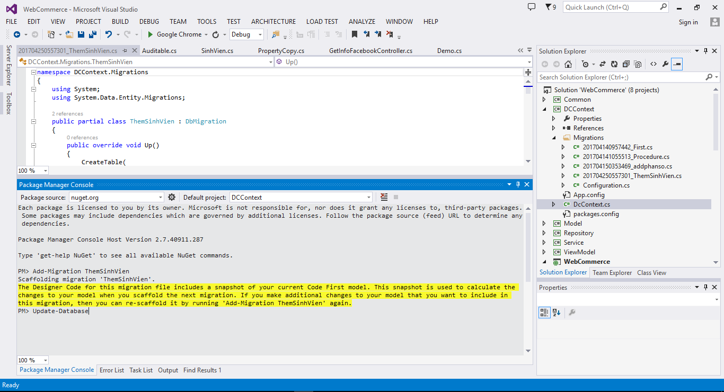

Gõ Update-Database và bấm enter

Thành công. Bây giờ vào database để xem nó đã tạo hay chưa

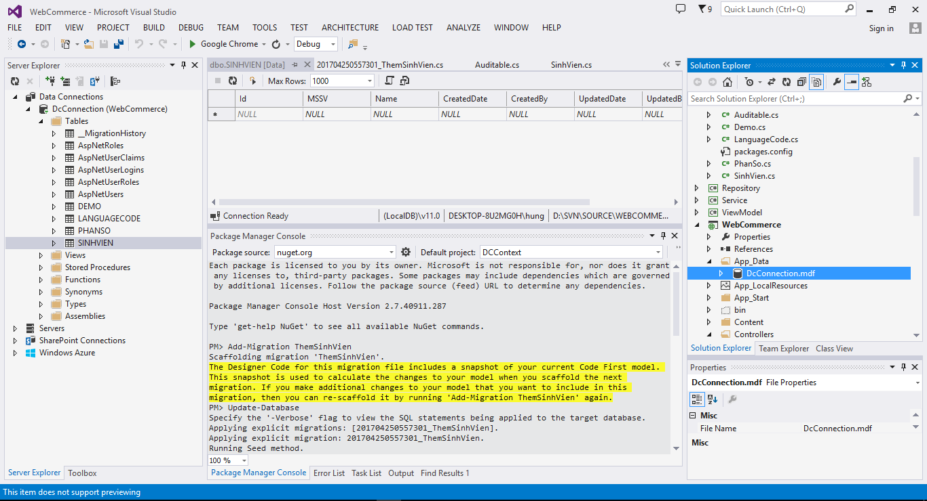

B2 click phải chọn show table data để xem

B1 click đúp vào file này để mở database

CSCot
Ví dụ cách sửa cột Name thành HoTen trong bảng SinhVien

Bước | Mô tả
1 | Vào lớp SinhVien sửa trường Name thành HoTen
2 | Bật package manager console
3 | Nhập Add-Migration SuaNameThanhHoTen vào đây
4 | Gõ Update-Database và bấm enter
TC | Thành công. Bây giờ vào database để xem nó đã chỉnh sửa hay chưa

Bước 1 | Thêm 1 lớp tên là sinhvien trong thư viện Model chứa các thuộc tính MSSV HoTen

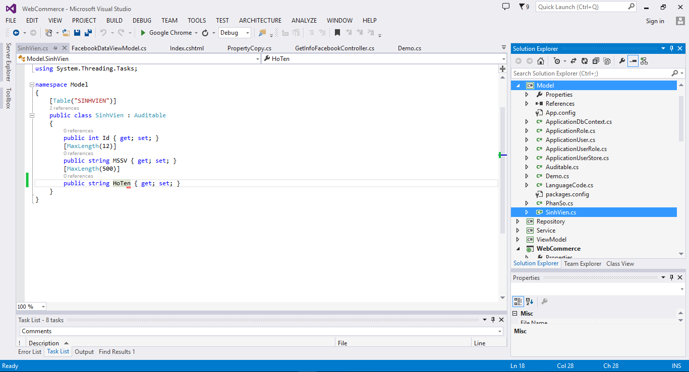

Vào lớp SinhVien

1 Sửa trường Name thành HoTen

Bước 2 | Bật package manager console

Bước 3 | Nhập Add-Migration SuaNameThanhHoTen vào đây

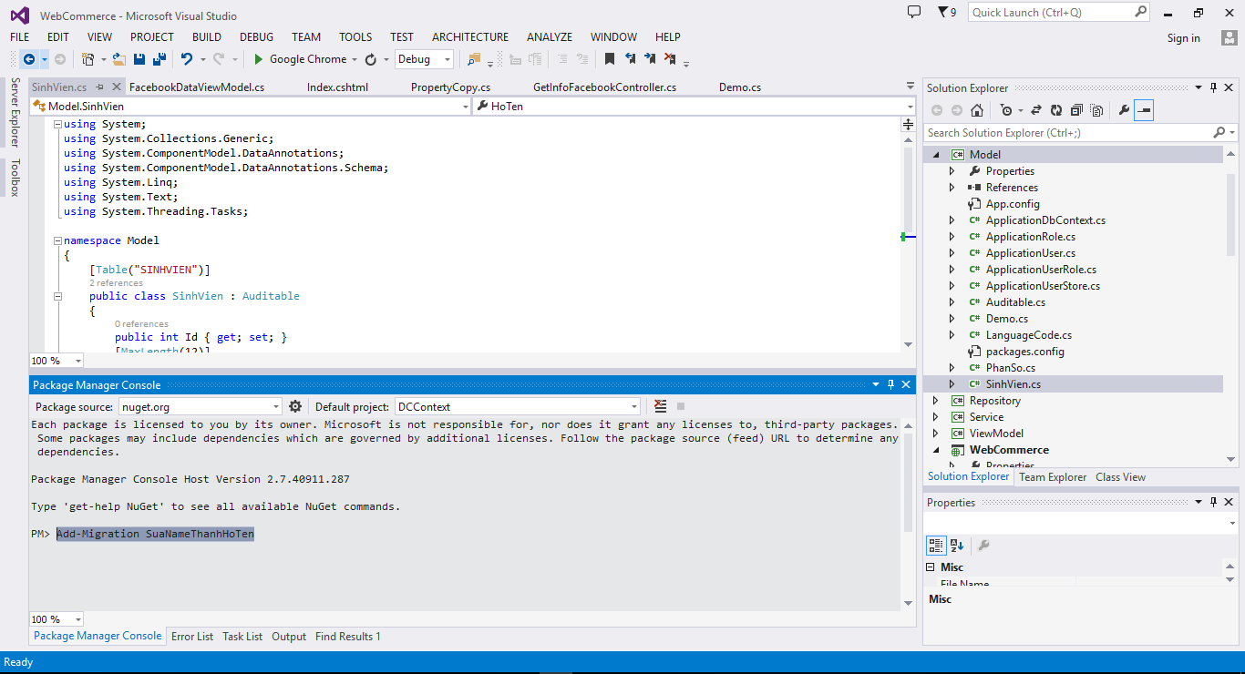

Default project phải là DCContext

Gõ dòng "Add-Migration SuaNameThanhHoTen" vào đây và bấm enter

Bước 4 | Gõ Update-Database và bấm enter

Gõ Update-Database và bấm enter

Thành công. Bây giờ vào database để xem nó đã sửa hay chưa

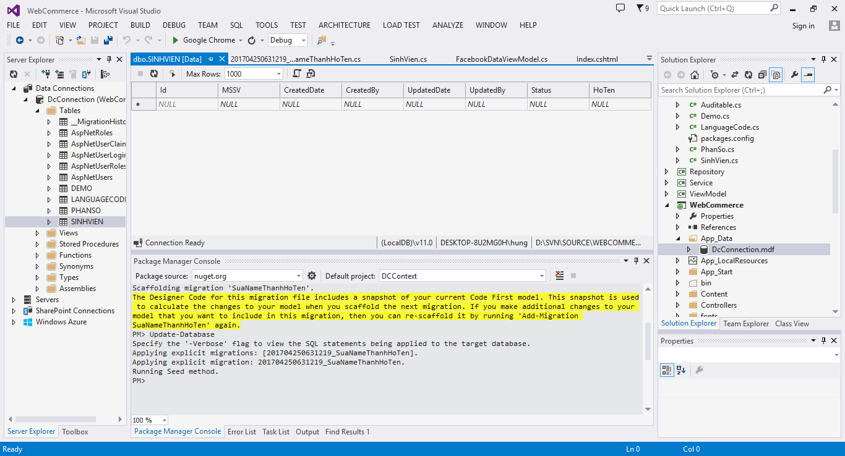

B2 click phải chọn show table data để xem

B1 click đúp vào file này để mở database

XoaBang
Xóa bảng SinhVien ra khỏi csdl

Bước | Mô tả
1 | delete lớp SinhVien trong thư viện Model
2 | Xóa dòng này
3 | Xóa dòng này
4 | Add-Migration và Update-Database tham khảo ThemBang hoặc CSCot
TC | Thành công. Bây giờ vào database để xem nó đã chỉnh sửa hay chưa tham khảo ThemBang hoặc CSCot

Bước 1 | delete lớp SinhVien trong thư viện Model
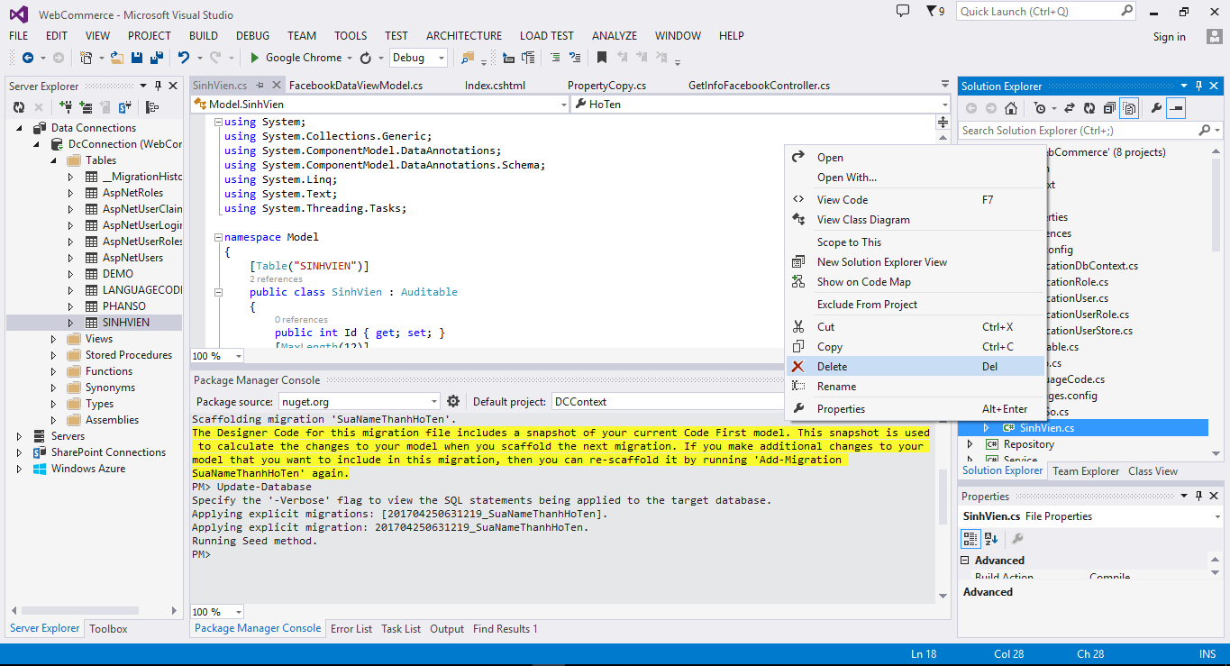

Bước 2 | Xóa dòng này

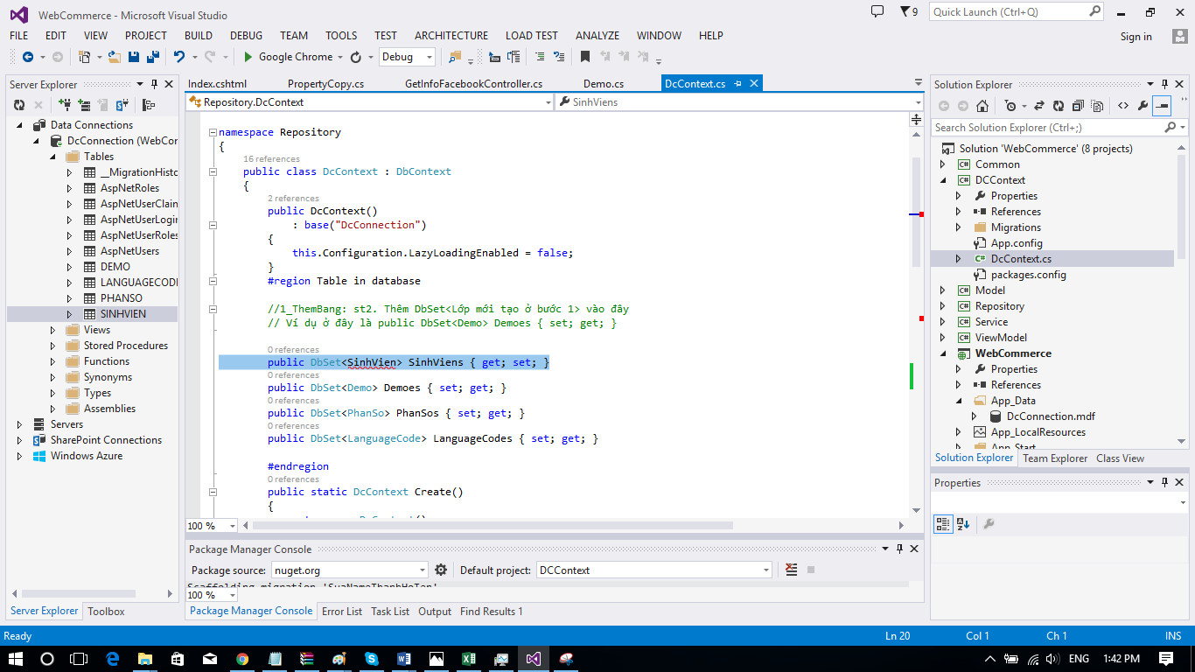

Bước 3 | Xóa dòng này

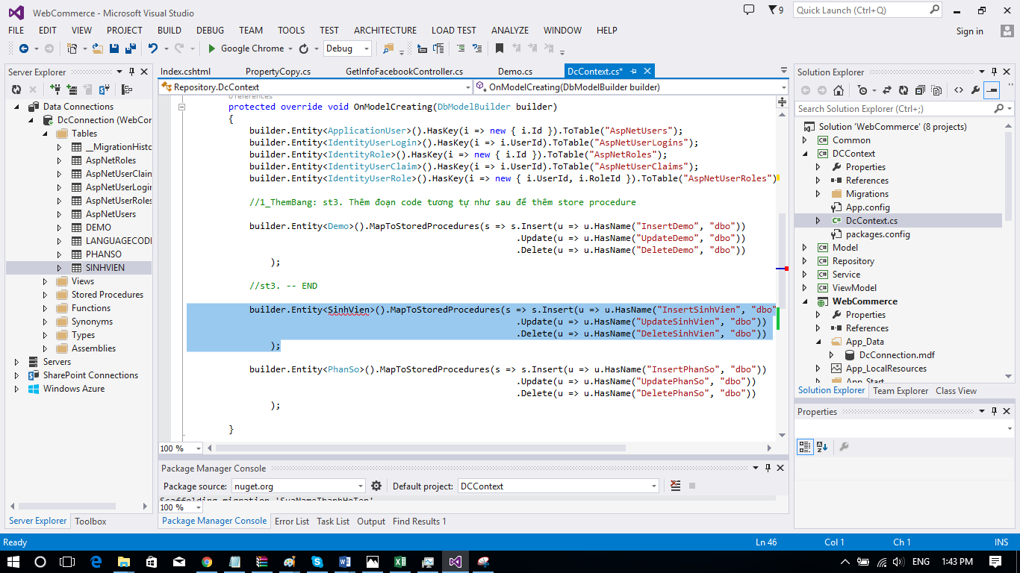

Default project phải là DCContext

Bước 4 | Gõ Update-Database và bấm enter

Gõ Update-Database và bấm enter

ThemRepository
Xóa bảng SinhVien ra khỏi csdl

Bước | Mô tả
1 | Tạo lớp SinhVienRepository
2 | Vào SinhVienRepository mới Copy và bấm ctrl-H sửa tên Demo thành SinhVien như sau
3 | Thêm phương thức cần thiết
Thư viện là Repository

Bước 1 | Tạo lớp SinhVienRepository

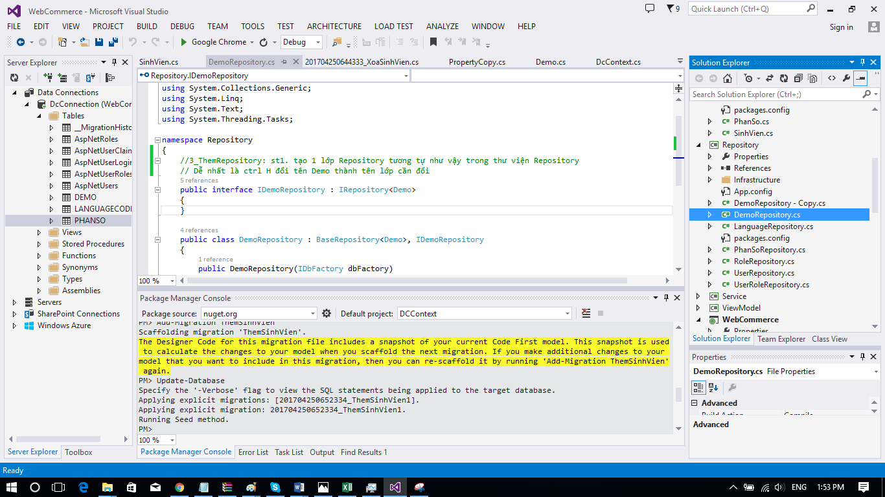

B3. Sửa tên nó thành SinhVienRepository

B2. Bấm ctrl-C-V nó sẽ tạo file này

B1. Chọn file này

B4. Bấm relace all

Bước 2 | Vào SinhVienRepository mới Copy và bấm ctrl-H sửa tên Demo thành SinhVien như sau
B3. Sửa các tên như sau Demo -> SinhVien demo -> sinhVien
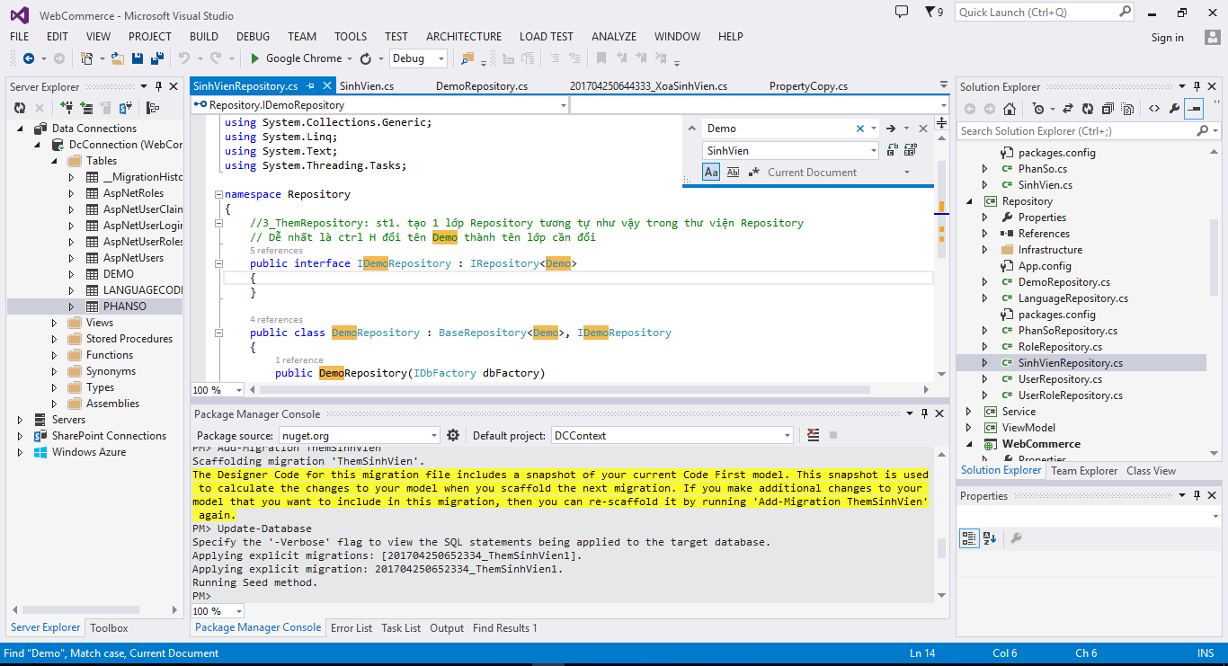

B1. Bật cái nút này lên như vậy

B2. Current Document

Bước 3 | Thêm phương thức cần thiết

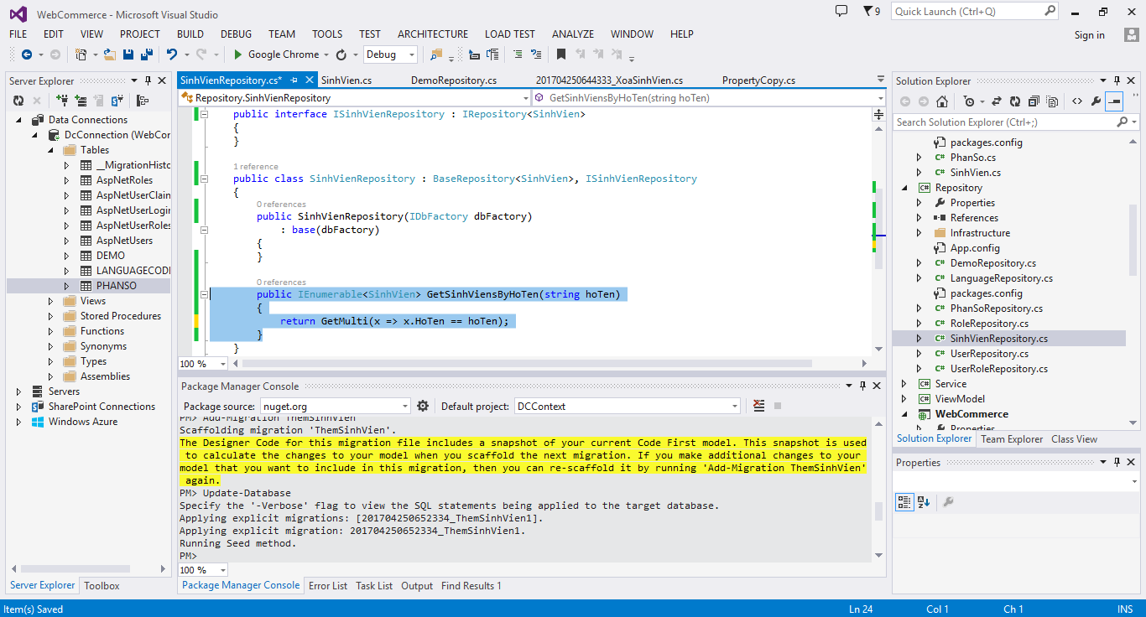

Thêm phương thức cần thiết

